アラーム確認手順
■CloudWatchアラートメール確認手順

 | 本シートではアラートメール（通知）を受け取った際の対応について記載します。
 |  | ◇作業フロー
 |  |  | 1．アラーム名の確認
 |  |  | 2．アラーム内容の確認
 |  |  | 3．アラートへの対応
 |  |  |  | 3．１．ログエラーの場合 |  |  | ➤ | 対象のロググループを参照する
 |  |  |  | 3．2．それ以外のエラーの場合 |  |  | ➤ | メトリクスの値を確認し、適宜対応

 | 1. アラーム名の確認
 |  | 以下に例と、受信時の確認項目を記載します。

 |  | 1.1. アラーム名確認
 |  |  | 確認項目：①部分がアラーム名です。こちらを確認し、Ctrl＋Cでコピーしてください。

①
①
 |  |  | ・例）アラートメール |  |  |  |  |  | ・例）アラートTeams通知
Status Check Alarm: "ksm-posprd-cw-alarm-ec2-statuscheck-instance" in Asia Pacific (Tokyo) FROM ： ksm-posprd-sns-topic-aws-logs<no-reply@sns.amazonaws.com>
You are receiving this email because instance i-0a395d670d7a3eda3 in region Asia Pacific (Tokyo) has failed an instance status check for at least 1 period(s) of 60 seconds at "Tuesday 29 July, 2025 08:49:04 UTC". You can view status check details about this instance by navigating to the EC2 console at https://ap-northeast-1.console.aws.amazon.com/ec2/home?region=ap-northeast-1#s=Instances, selecting the instance and clicking on the Status Check tab. Information about troubleshooting instances with failed status checks: http://docs.amazonwebservices.com/AWSEC2/latest/UserGuide/TroubleshootingInstances.html. Information about EC2 Status Checks: http://docs.amazonwebservices.com/AWSEC2/latest/UserGuide/monitoring-system-instance-status-check.html. View this alarm in the AWS Management Console: https://ap-northeast-1.console.aws.amazon.com/cloudwatch/deeplink.js?region=ap-northeast-1#alarmsV2:alarm/ksm-posprd-cw-alarm-ec2-statuscheck-instance
～～～～～～～～～～～～～～～～～～～～～～～～～～～～～～～～～～～～～～～～～～～～～～～～～～～～～～～～～～～～～～～～～～～～～～～～～～
Status Check Alarm: "ksm-posprd-cw-alarm-ec2-statuscheck-instance" in Asia Pacific (Tokyo)
Status Check Alarm: "ksm-posprd-cw-alarm-ec2-statuscheck-instance" in Asia Pacific (Tokyo)
You are receiving this email because instance i-0a395d670d7a3eda3 in region Asia Pacific (Tokyo) has failed an instance status check for at least 1 period(s) of 60 seconds at "Tuesday 29 July, 2025 08:49:04 UTC". You can view status check details about this instance by navigating to the EC2 console at https://ap-northeast-1.console.aws.amazon.com/ec2/home?region=ap-northeast-1#s=Instances, selecting the instance and clicking on the Status Check tab. Information about troubleshooting instances with failed status checks: http://docs.amazonwebservices.com/AWSEC2/latest/UserGuide/TroubleshootingInstances.html. Information about EC2 Status Checks: http://docs.amazonwebservices.com/AWSEC2/latest/UserGuide/monitoring-system-instance-status-check.html. View this alarm in the AWS Management Console: https://ap-northeast-1.console.aws.amazon.com/cloudwatch/deeplink.js?region=ap-northeast-1#alarmsV2:alarm/ksm-posprd-cw-alarm-ec2-statuscheck-instance
～～～～～～～～～～～～～～～～～～～～～～～～～～～～～～～～～～～～～～～～～～～～～～～～～～～～～～～～～～～～～～～～～～～～～～～～～～

 | 2. アラーム内容の確認
 |  | 2.1. AWSコンソールログイン
 |  |  | ①AWSコンソールにログインしてください。

 |  | 2.2. コンソールログイン後
 |  |  | ②検索バーに「CloudWatch」と入力し、出てきたCloudWatchを選択してください。
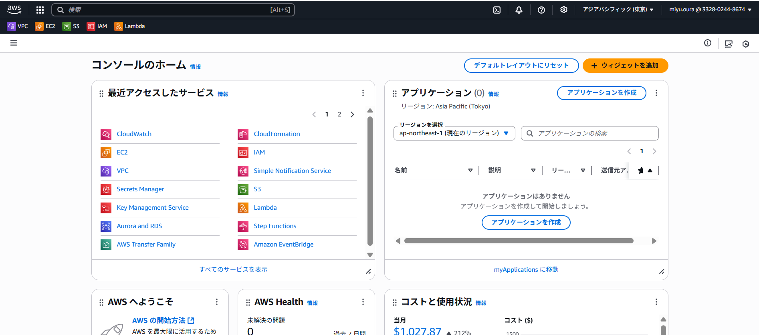

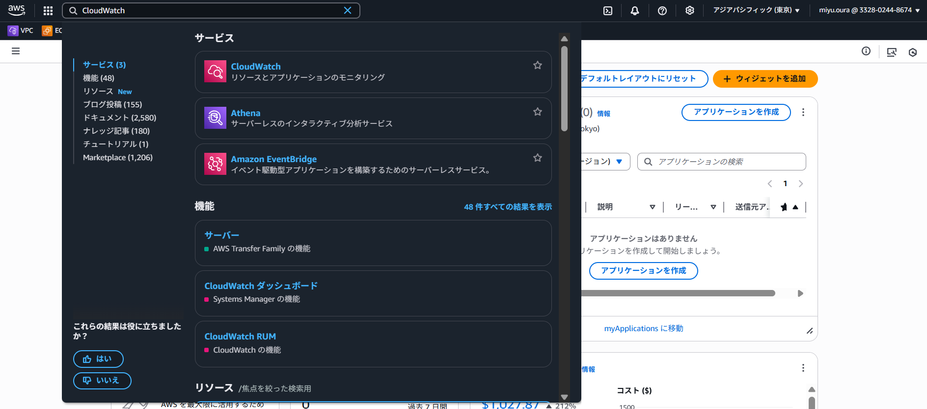

 |  |  | ③「すべてのアラーム」を押下します。
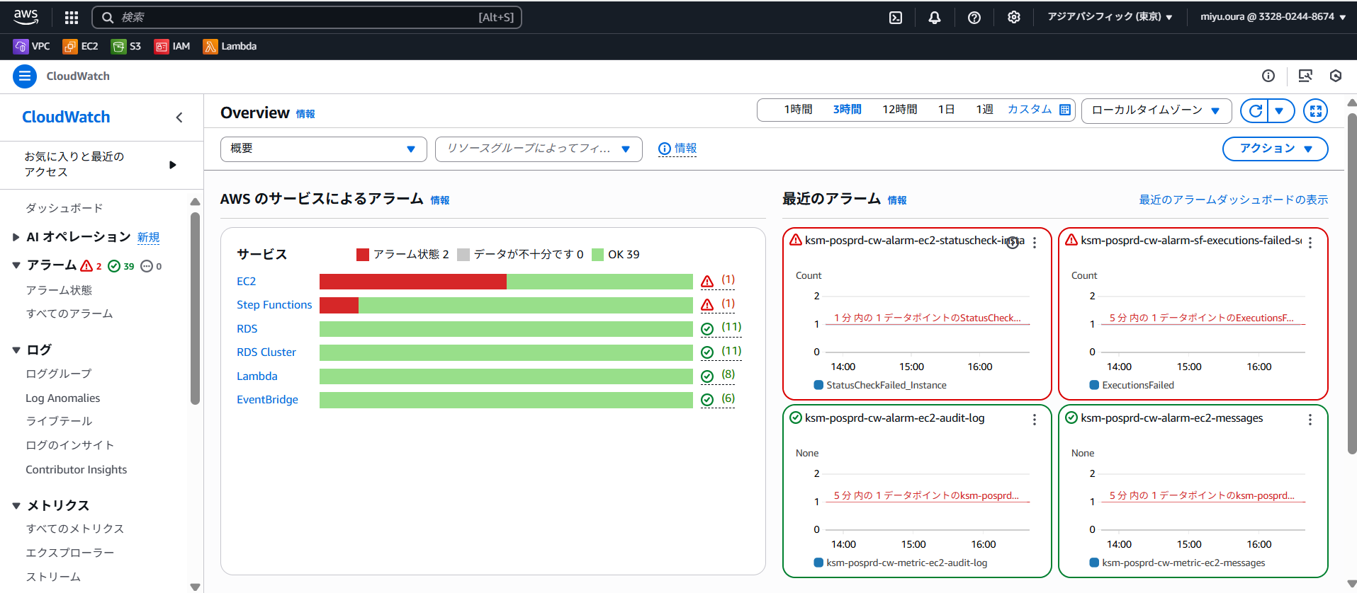

 |  |  | ④検索バーに先ほどコピーしたアラーム名をCtrl＋Vで貼り付け、検索し、出てきたアラームを選択してください。
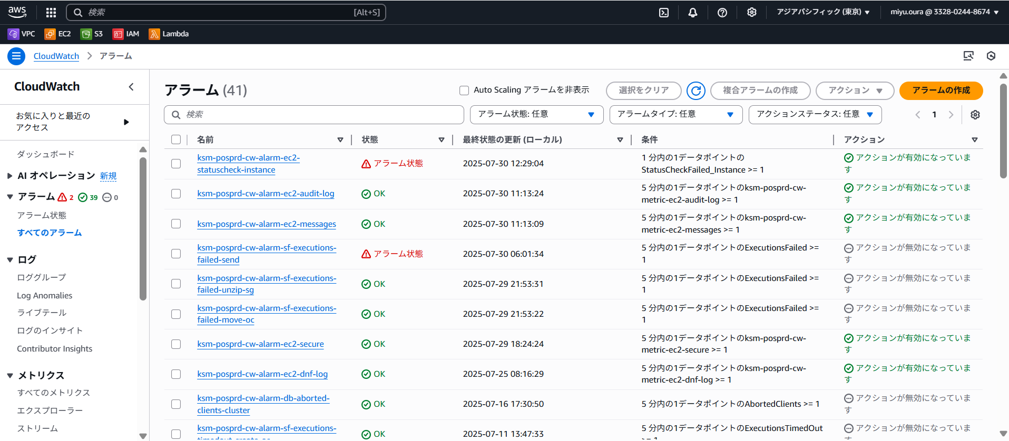

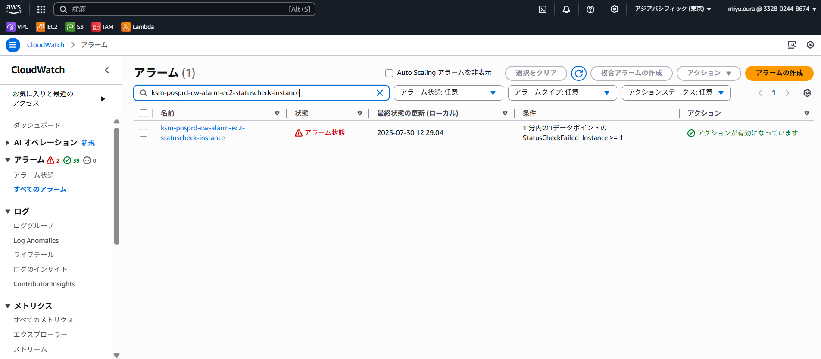

 |  |  | ⑤詳細タブにある「メトリクス名」を確認してください。
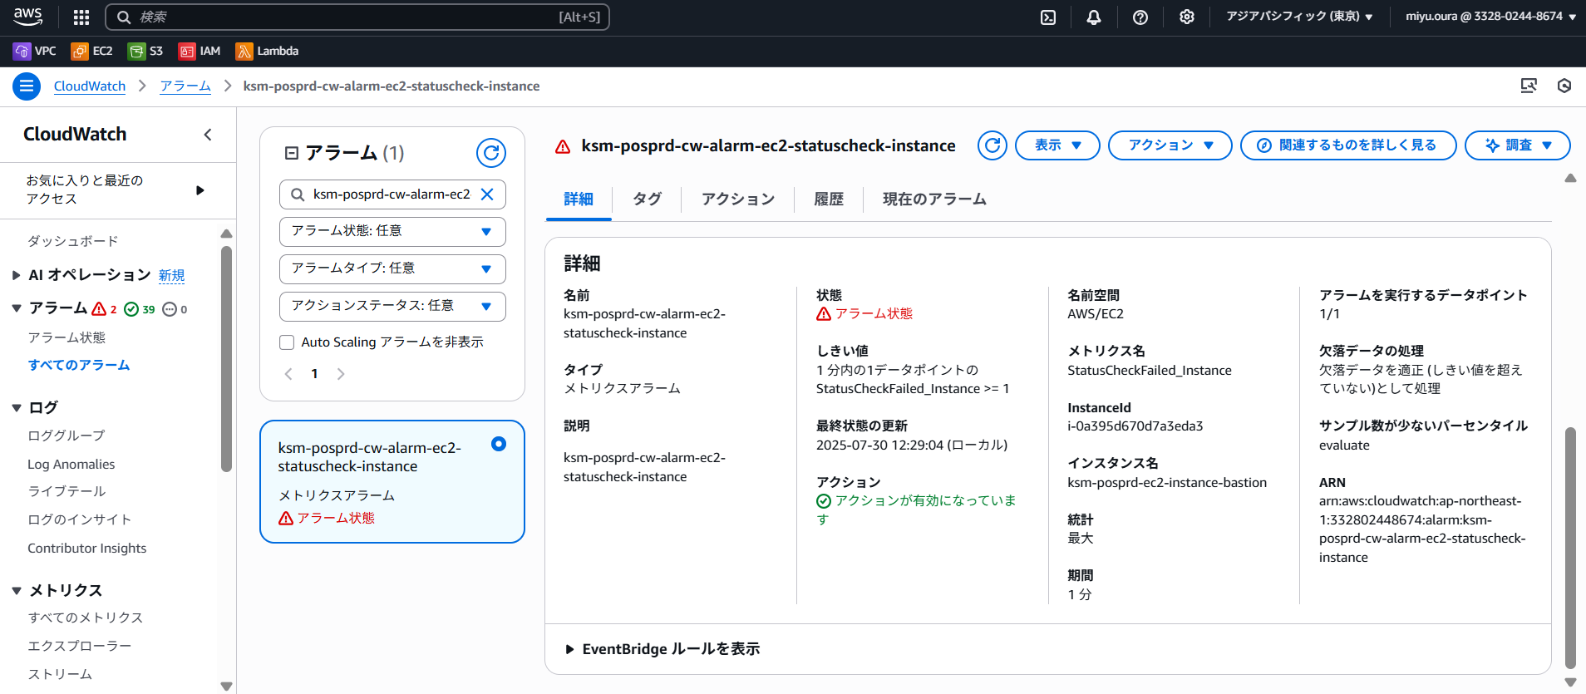

 | 3. アラートへの対応
 |  | メトリクス名より、アラートを以下エラーに分類してください。
 |  | ・ログエラーの場合 |  |  | ➤ | 対象のロググループを参照する
 |  | ・それ以外のエラーの場合 |  |  | ➤ | メトリクスの値を確認し、適宜対応

 |  | 3.1. ログエラーの場合
 |  |  | ①「ロググループ」を押下してください。

 |  |  | ②対象ロググループからエラーを確認してください。
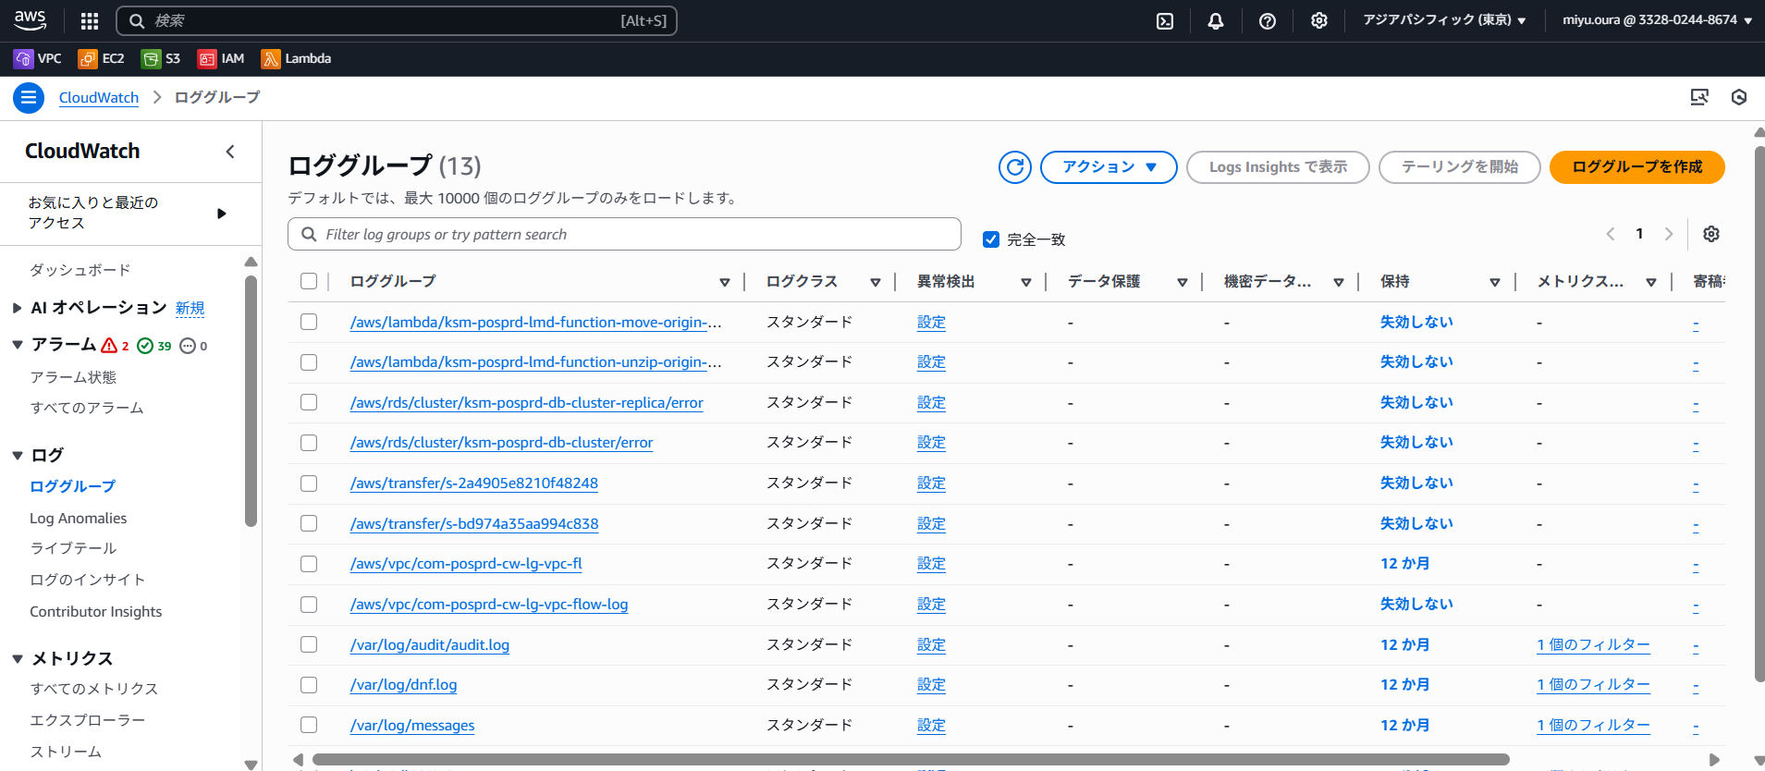

 |  | 3.2. それ以外のエラーの場合
 |  |  | 2.2. ⑤で確認したメトリクス名に伴って適宜対応してください。

